Лист1
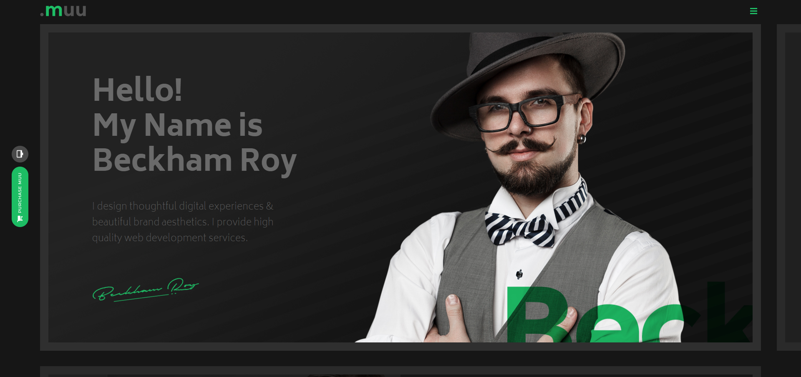
Характиристика | Сайт
 | 1-й | 2-й | 3-й
Визуальный анализ
Адрес (скриншот главной страницы приложения) | http://preview.themeforest.net/item/imrex-material-cv-resume-/full_screen_preview/15375335?_ga=2.140505268.685466989.1654931059-174847754.1654931059 | http://www.themezaa.com/html/muu/black/index.html | 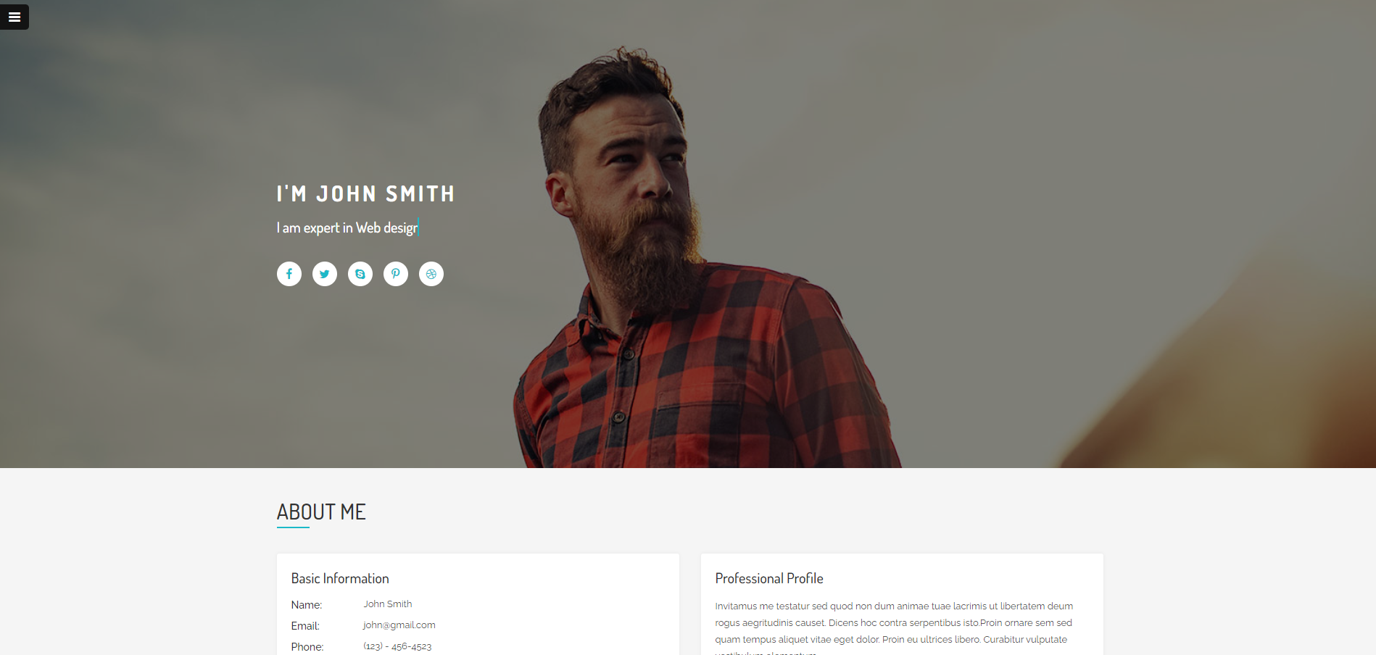 https://themecrazy.net/html/ultra-preview/ultra/index-vertical.html
Название | I'mRex | MUU | Ultra
Целевая аудититория | Hr-специалисты it компаний | Hr-специалисты it компаний | Hr-специалисты it компаний
Сервисы (функционал) | Переходы на социальные сети, возможность отправлять письма на почту, оставлять отзывы | Переходы на социальные сети, возможность отправлять письма на почту, оставлять отзывы, примеры работ | Переходы на социальные сети, возможность отправлять письма на почту, оставлять отзывы, примеры работ
Навигация | На сайте присутсвует закрепленное верхнее меню, в котором присутвуют ссылки на другие местоположения на странице | На сайте в верхнем правом углу присутсвует кнопка, по нажатию на которую раскрывается меню, в котором присутвуют ссылки на другие местоположения на странице | На сайте в верхнем левом углу присутсвует кнопка, по нажатию на которую раскрывается меню, в котором присутвуют ссылки на другие местоположения на странице
Логотип и его тип (скриншот) | Текстовый | Текстовый | -
Дизайн и его яркие элементы | в основном все контрастное черно-белое, важные части выделяются биюзовым цветом | в основном все черно-серое, важные части выделяются салатовым цветом | В основном на всем сайте белый цвет, важные части выделены бирюзовым
Коэффициент привлекательности | 2022-06-02 | 2022-08-07 | 2022-07-05
Технологический анализ
Кросс-браузерность | имеется | имеется | имеется
Адаптивность | имеется | имеется | имеется
Производительность (YSlow) | 70% | 65% | 67%
Скорость загрузки (F) | 1.5с | 1.7с | 1.5c
Ключевые слова | Photographer, Web Designer, Speaker,Writer. | UI,Ux,designer, wordpress, logo, resume | photography, web design, mobile apps

